Sheet1
Teszt | Teszt eset | Elvárt eredmény | Kapott eredmény | Megfelel-e? | Tesztelési környezet:
Regisztráció |  |  |  |  | ASUS TUF Gaming A15
1. | Regisztárlja-e az új játékost (Firstname: Tamás Lastname: Dezső username: Player1 email: player1@gmail.com jelszó: 12345678 jelszó megerősítés:12345678 | Felveszi a játkost az adatbázisba | Felveszi a játkost az adatbázisba | Igen | CPU: | AMD Ryzen 7 4800h
2. | Van-e már ezzel a felhasználó névvel játékos (Firstname: Tamás Lastname: Dezső username: Player1 email: player1@gmail.com jelszó: 12345678 jelszó megerősítés:12345678 | Nem veszi fel a játkost az adatbázisba | Nem veszi fel a játkost az adatbázisba | Igen | GPU: | Nvidia RTX 2060 (6GB) Mobile
3. | A jelszó hossza megfelel-e (Firstname: Tamás Lastname: Dezső username: Player2 email: player@gmail.com jelszó: 1234567 jelszó megerősítés:1234567 | Nem veszi fel a játkost az adatbázisba | Felveszi a játkost az adatbázisba | Nem | RAM: | 32 GB
4. | A jelszó nem egyezik meg az ellenörző jelszóval (Firstname: Tamás Lastname: Dezső username: Player3 email: player2@gmail.com jelszó: 123456789 jelszó megerősítés:1234567 | Nem veszi fel a játkost az adatbázisba | Nem veszi fel a játkost az adatbázisba | Igen | Display: | 1080p 144Hz
5. | Nincs minden mező kitöltve | Nem veszi fel a játkost az adatbázisba | Felveszi a játkost az adatbázisba | Nem
Bejelentkezés
1. | Belépés helyes adatokkal | Belép a főmenübe | Belép a főmenübe | Igen
2. | Belépés hibás adatokkal | Belépés menün marad | Belép a főmenübe | Nem
3. | Belépés hibás felhasználó névvel | Belépés menün marad | Belép a főmenübe | Nem
4. | Belépés hibás jelszóval | Belépés menün marad | Belép a főmenübe | Nem
5. | Belépés adatok nélkül? | Belépés menün marad | Belép a főmenübe | Nem
Menü
1. | Belépés után a menübe enged-e | Visszenged | Visszaengedett | Igen
2. | Kijelentkezés gomb vissza visz-e a bejelentkeztéshez? | Vissza visz | Vissza vitt | Igen
3. | A verseny választóba ki/be lehet lépni | Ki/be lehet lépni | Ki/be lehet lépni | Igen
4. | Az irányítás menübe ki/be lehet lépni | Ki/be lehet lépni | Ki/be lehet lépni | Igen
5. | A ranglista választóba ki/be lehet lépni | Ki/be lehet lépni | Ki/be lehet lépni | Igen
6. | Az AroundAround versenyt választva átvált-e a verseny-re | Átvált a megfelelő versenyre | Átválta a megfelelő versenyre | Igen
7. | Az Peer2Peer versenyt választva átvált-e a verseny-re | Átvált a megfelelő versenyre | Átválta a megfelelő versenyre | Igen
8. | Az AroundAround ranglistát kiválasztva megjelenít-e a ranglistát | Megjeleníti a ranglista menüjét | Megjeleníti a ranglista menüjét | Igen
9. | A ranglista betöltésére megjeleníti-e az AroundAround ranglistát | Betölti a verseny legjobb játékosainak rekodjait | Nem jelenít meg semmyilen rekordot | Nem
10. | Az Peer2Peer ranglistát kiválasztva megjelenít-e a ranglistát | Megjeleníti a ranglista menüjét | Megjeleníti a ranglista menüjét | Igen
11. | A ranglista betöltésére megjeleníti-e az Peer2Peer ranglistát | Betölti a verseny legjobb játékosainak rekodjait | Nem jelenít meg semmyilen rekordot | Nem
12. | Kilépés gombra kilép-e | Kilép a játékból | Kilép a játékból | Igen
Verseny
1. | Verseny indításkor elindul-e az idő | A számláló elindul | A számláló elindul | Igen
2. | Verseny indítása után képes mozogni a játékos | A játékos képes mozogni | A játékos képes mozogni | Igen
3. | Verseny befejezésével megáll-e az idő? | Az idő mérése megáll | Az idő mérése megáll | Igen
4. | Verserny befejezésével az adatbázisba kerül-e a rekord | hozzáadja-e az adott játékos rekordját a megfelelő versenyhez kötve | Nem menti a rekordot | Nem
5. | Rossz checkpoint-on áthaladva eltűnik-e a checkpoint | Nem tűnik- el a checkpoint | Nem tűnik- el a checkpoint | Igen
6. | Jó checkpoint-on áthaladva eltűnik-e a checkpoint | Eltűnik- el a checkpoint | Eltűnik- el a checkpoint | Igen
7. | Új kör kezdése kor a checkpoint-ok vissza kerülnek | Új kör kezdetekor vissza kerülnek a checkpoint-ok | Új kör kezdetekor vissza kerülnek a checkpoint-ok | Igen
8. | Resume menü ki/be kapcsolható | Gombnyomásra meg illetve eltűnik a menü | Gombnyomásra meg illetve eltűnik a menü | Igen
9. | Resume menü-ből újra lehet-e indítani a versenyt | Azonnal újra indul a verseny | Azonnal újra indul a verseny | Igen
10. | Resume menü-ből vissza lehet-e lépni a menübe | Vissza lép a menübe | Vissza lép a menübe | Igen
11. | Finish menü ki/be kapcsolható | A verseny befejezésévek megjelenik a menü | A verseny befejezésévek megjelenik a menü | Igen
12. | Finish menüből újra lehet-e indítani a versenyt | Azonnal újra indul a verseny | Azonnal újra indul a verseny | Igen
13. | Finish menü-ből vissza lehet-e lépni a menübe | Vissza lép a menübe | Vissza lép a menübe | Igen

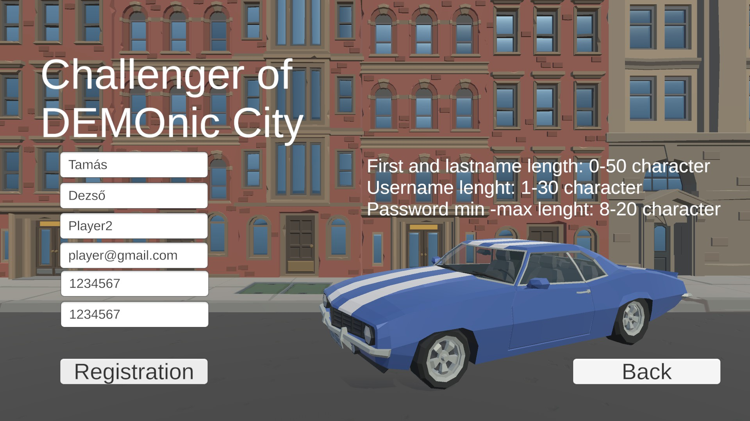
 | Regisztráció
3.

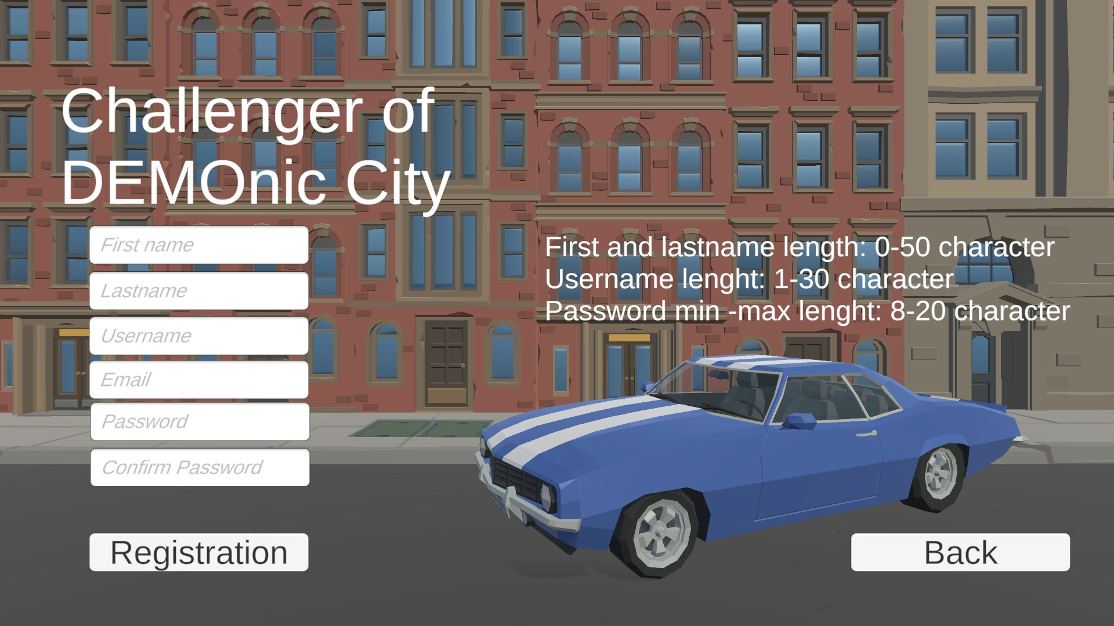
5.

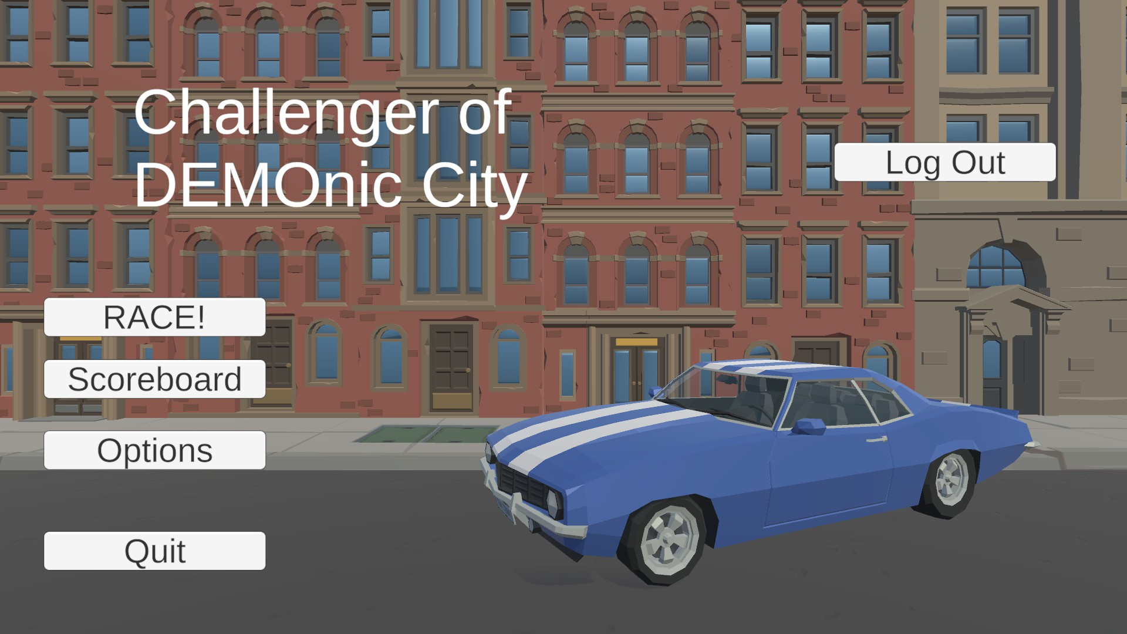
Bejelentkezés
2.

3.

4.

5.

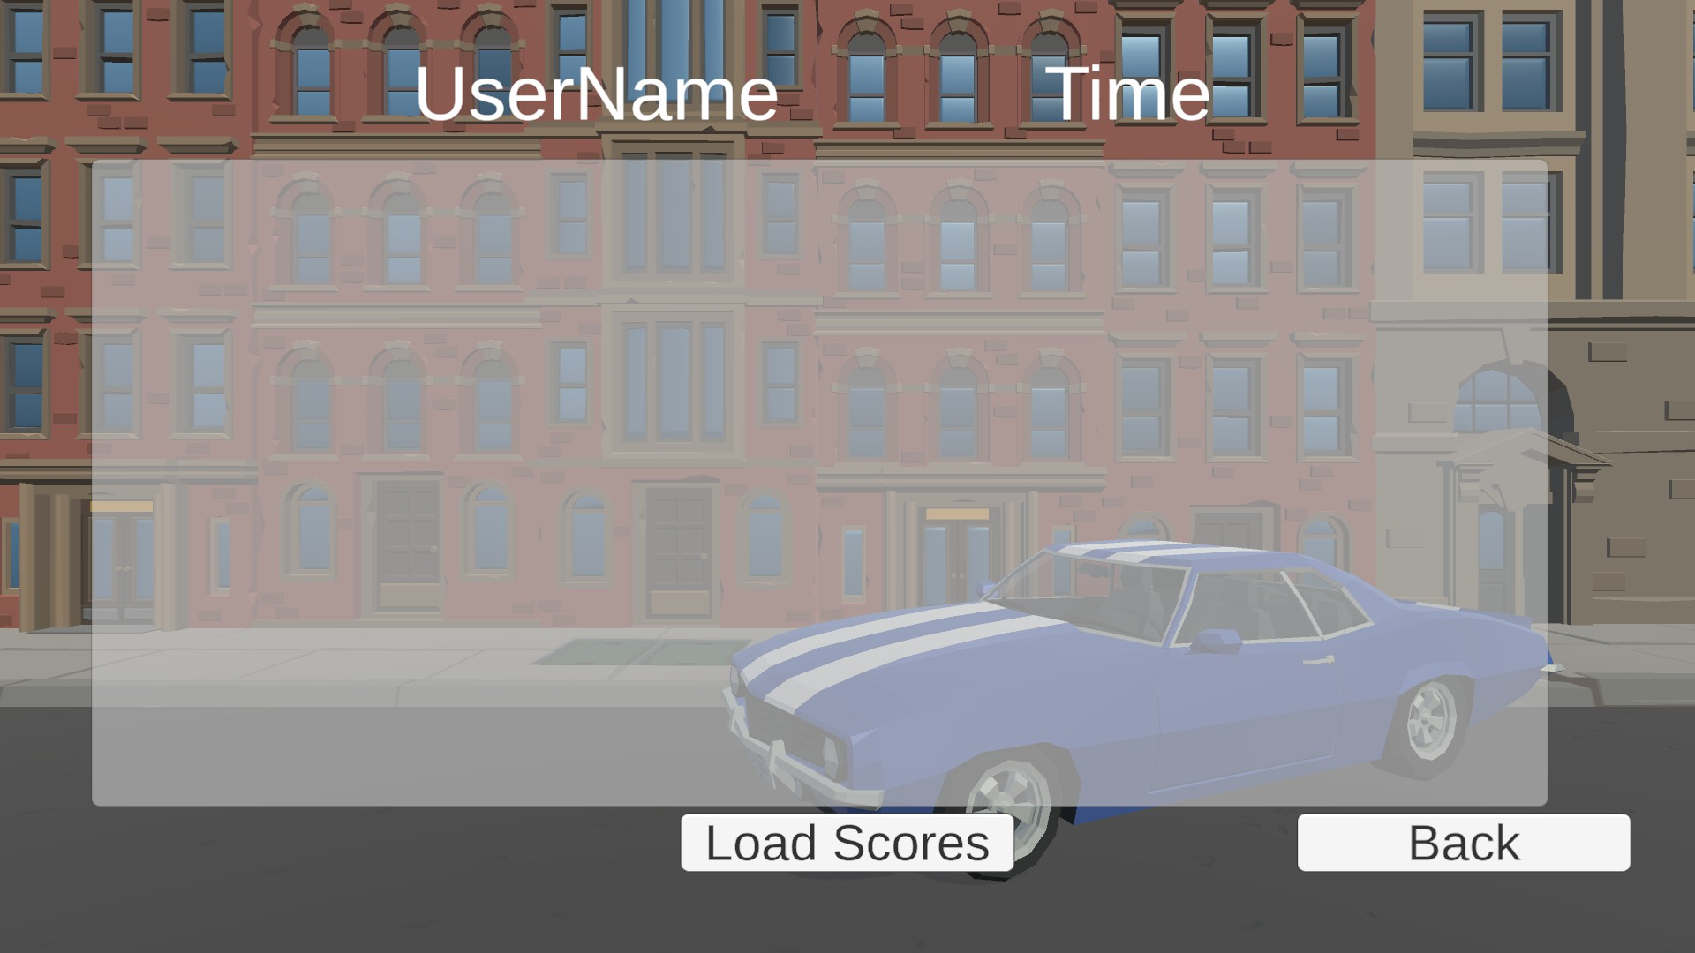
 | Menü
9.

11.

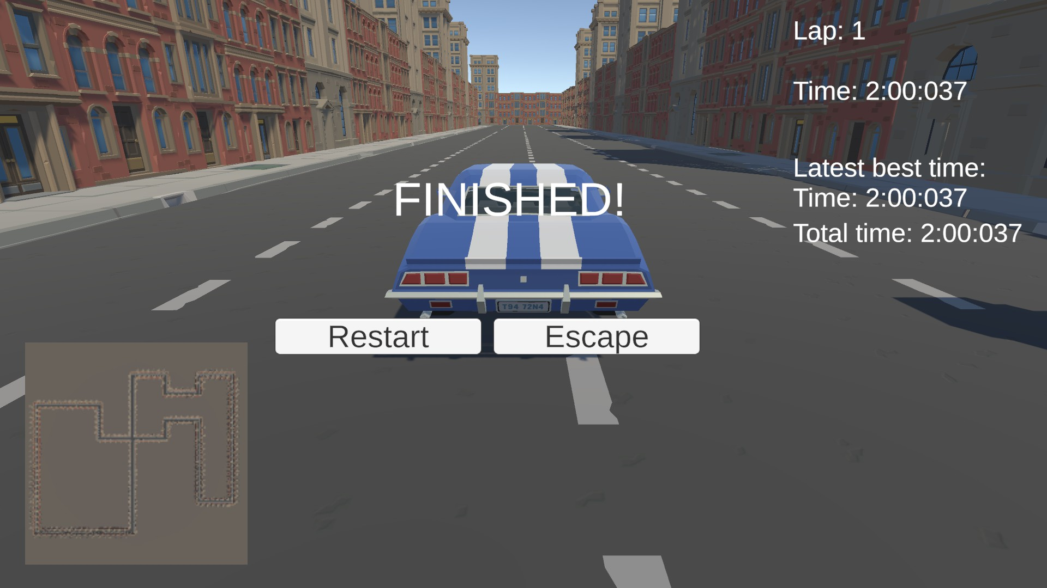
 | Verseny
4.

